상품제안서
엔보우 N패드R 3채널 블루투스 키보드 | 상품코드: S01432

 |  |  |  |  |  |  | 02-713-8555 | www.synergygift.co.kr
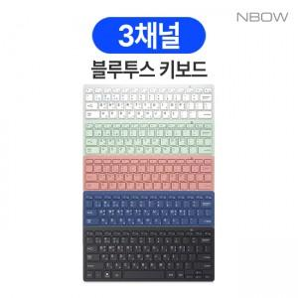

【상세/제작정보】 | 279그램의 가벼움과 휴대성 펜타그래프 방식 블루투스 키보드

【인쇄/포장옵션】 | 레이저 / 포장지포장

【공급단가】 | 수량 | 50~ | 100~ | 300~ | 1,000~ | 3,000~
*VAT별도 | 블랙,실버 | 10,800원 | 10,600원 | 10,100원 | 9,700원 | 9,500원
 | 네이비 | 12,100원 | 11,800원 | 11,300원 | 10,800원 | 10,600원
 | 민트 | 12,100원 | 11,800원 | 11,300원 | 10,800원 | 10,600원
 | 핑크 | 12,100원 | 11,800원 | 11,300원 | 10,800원 | 10,600원

【상품 URL】 | https://www.synergygift.co.kr:443/src/goods_detail.php?gdno=5876

